質問
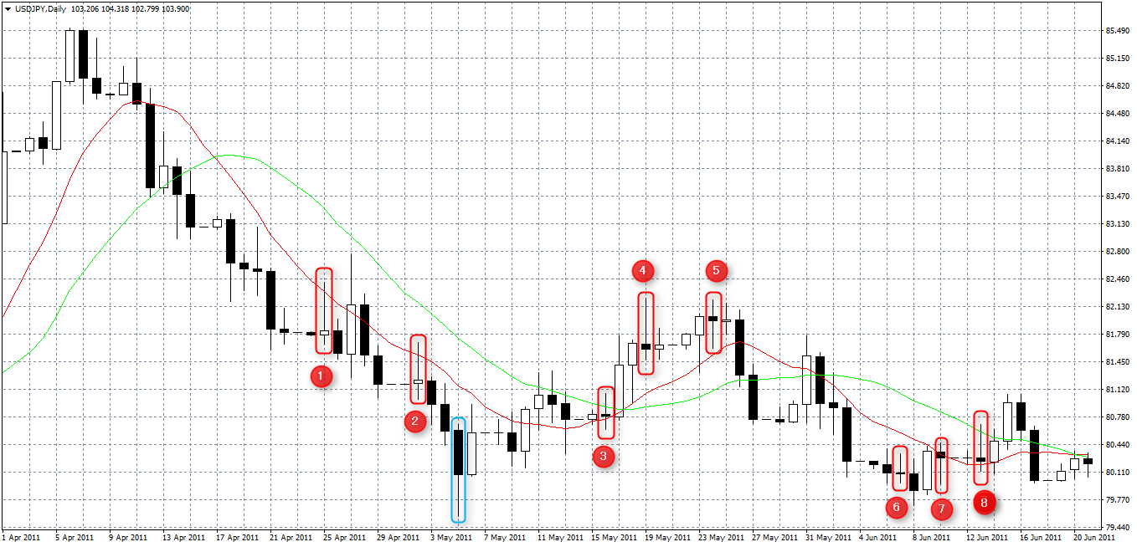

Q1. このチャートの中にあるピンバーは①～⑧の8本でしょうか？それとも他にもありますか？ 実体の3倍の長さのひげがあって、上か下かどちらかのひげがもう一方よりも明らかに長いものがピンバーだと 理解したのですが合っていますか？
Q2. エントリー待ちの指標になる「MAに触ってピンバーが出現したら」というのは MAを少しだけ超えている①②⑦のみが該当しますか？ それとも、③や⑧のようにMA2本に触れているもののみが該当しますか？それとも①②⑦③⑧全て該当しますか？
Q3. 「PB高値／安値ブレイクでエントリー」というのは、仮に①をエントリー待ちと判断すると (1) PBだけを見ていって、PBの安値が前回のPB（エントリー待ちと判断したPB）の安値より安くなっていたらエントリー＝② (2) PB以外のロウソク足も見て、エントリー待ちと判断したPBの安値より安くなっているロウソク足でエントリー ＝①の右隣の黒いロウソク足 (3) エントリー待ちと判断したPBから見ていき、水色枠のような山を折り返す頂点みたいなところでエントリー＝水色枠 以上、(1)～(3)のどれが正解ですか？もしくはどれも間違いですか？
Q4. 「PB高値/安値ブレイクでエントリー」というのは、エントリー待ちのPBがQ3で決めたろうそく足と比較して (1) アップトレンドなら高値も安値も高くなっているときにエントリー。 ダウントレンドなら高値も安値も安くなっているときにエントリー。 (2) アップトレンドなら高値が高くなっている（安値は高くなっていなくてもよい）ときにエントリー。 ダウントレンドなら安値が安くなっている（高値は安くなっていなくてもよい）ときにエントリー。 以上、(1)、(2)のどちらが正解ですか？もしくはどっちもも間違いですか？
Q5. 仮に②でエントリーしたとして、PBでストップを置くというのは、②の高値が81.686なので、 エントリー後、レートが81.686を超えたらすぐに決済するということでしょうか？ それとも次のPBの高値が81.686を超えたら決済するということでしょうか？

